単体テスト試験項目
番号 | テスト項目 | 処理内容と期待値 | 確認者 | 評価 | 確認日 | 再評価 | 再確認者 | 再確認日 | 備考

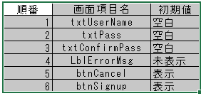
1 | 初期表示 | 画面項目の表示の確認
1.1
1.2
1.3
1.4
1.5
1.6
2 | 入力チェック条件に問題ありの場合、
2.1 |  | Case1:ユーザ名が存在しった場合、LblErrorMsgに”ユーザ名が存在していますので別の名を直してください。”エラーメッセージを表示する
2.2 |  | Case2: パスワードと確認パスワードが違う場合、LblErrorMsgに”入力パスワードが合致していません。”エラーメッセージを表示する事。
2.3 |  | Case3:パスワードの6文字最大になっていない場合、"パスワードを最大6文字まで記入してください。"エラーメッセージ表示する事。
3 | 入力チェック条件に問題ない場合、 | ユーザテーブルに情報を登録する。※データ確認シートに確認
4 | 画面遷移
4.1 | 【サインアップ】ボタンを押す時
4.1(a) | 登録が問題ない場合 | ログイン画面に遷移する事。
4.1(b) | 登録が問題あり場合 | Exception Error メッセージが表示して、処理を終了する。
4.2 | 【キャンセル】ボタンを押す時 | ログイン画面に戻る事。

エビデンス
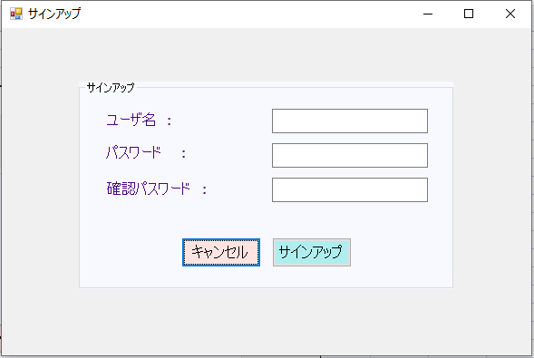
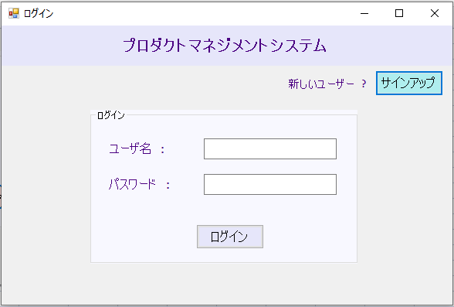
1)
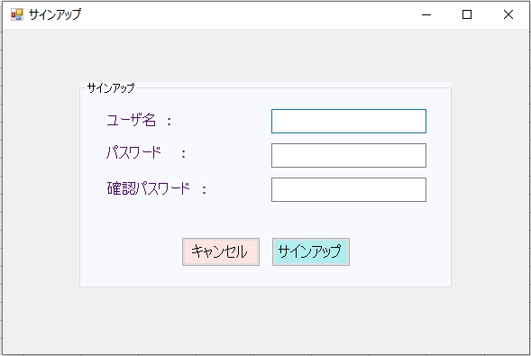

2) | case1
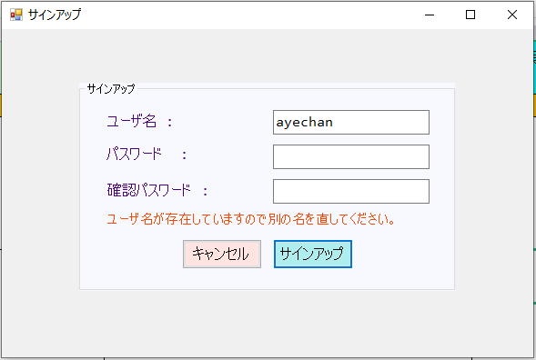

 | case2
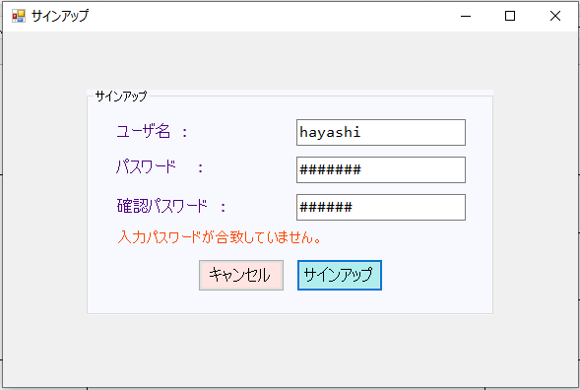

 | case3
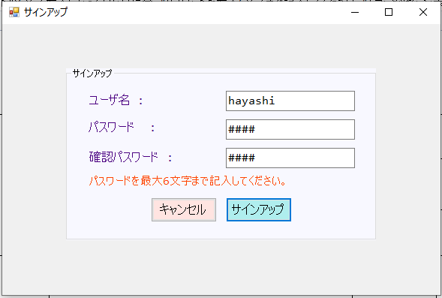

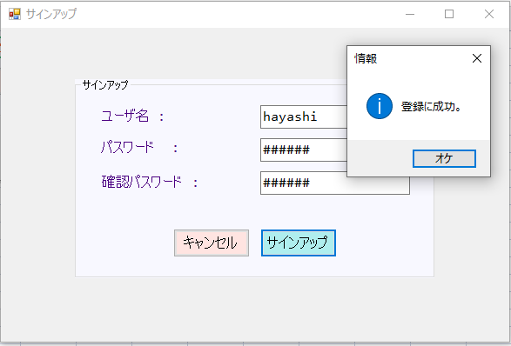
3)
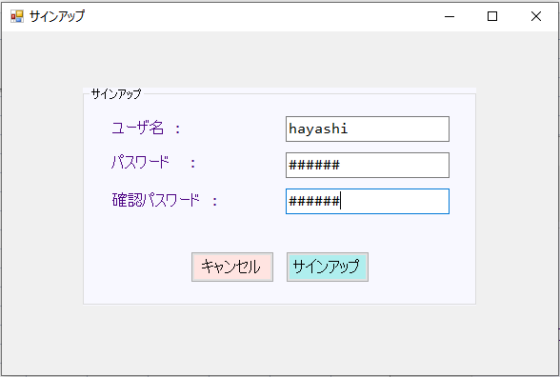

4)


5)
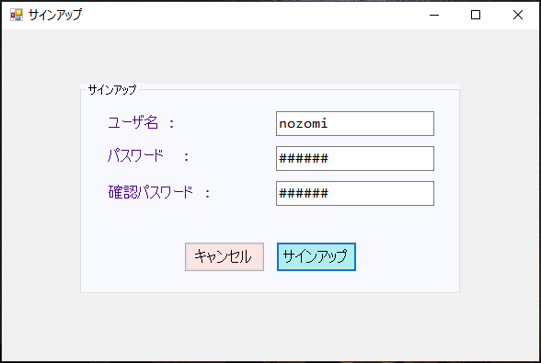

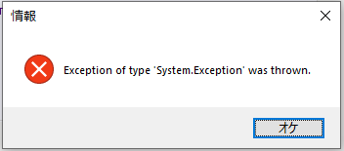

6)

